逻辑+UI
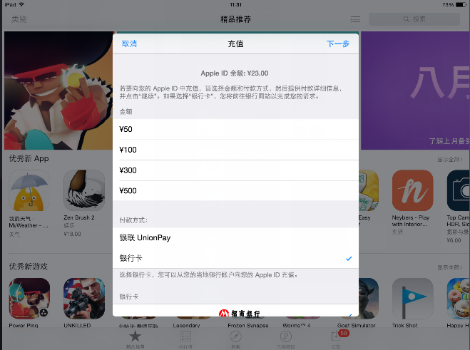
商店系统
总体说明
 | 包含游戏中的商店、商城、充值界面
 | 其余系统对商店有需求时，直接调取此处商店的对应界面
 | 比如公会商店，在公会界面提供入口，打开直接调用此处界面

 | 本文中会提到四种货币： |  | 1. 金币 ： 代表游戏内流通货币
 |  |  | 2. 钻石 ： 代表人民币兑换币
 |  |  | 3. 公会币 ： 代表公会内流通货币
 |  |  | 4. 某玩法币 ： 代表某玩法（该玩法待设计）内流通货币
 | 游戏中四种货币实际对应文案可能有变化。

 | 在数据库中，玩家通过充值获得的钻石以及游戏本身投放给玩家的钻石需要分别记录，但显示给玩家的是一个值。

逻辑+UI

 |  |  |  | 刷新时间 |  | 界面标题 |  | 刷新按钮
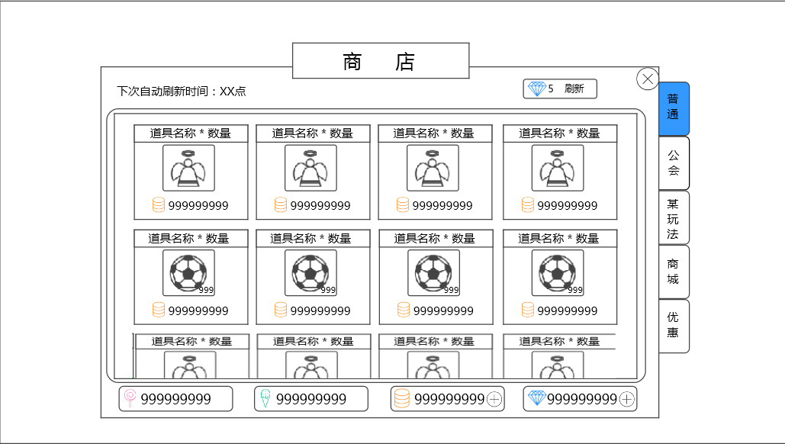

 |  |  |  |  |  |  |  |  |  |  |  | 切页标签

 | 商品展示区

 |  |  |  |  |  | 货币区

 |  | 窗口类型
 |  |  | 一级窗口
 | 多语言 | 界面标题
 |  |  | 商店
 |  | 切页标签
 |  |  | 控件类型
 |  |  |  | 标签页
 |  |  | 显示位置
 |  |  |  | 见示意图
 |  |  | 显示形式
 |  |  |  | 纵向
 |  |  | 出现/隐藏规则
 |  |  |  | 商店界面打开时显示，商店界面关闭后隐藏
 |  | 多语言 | 标签页文案
 |  |  |  | 普通、公会、某玩法（待玩法确定后给文案）、商城、优惠
 |  |  | 标签页操作
 |  |  |  | 默认
 |  |  | 标签页样式
 |  |  |  | 普通 | 待美术设计后回归
 |  |  |  | 按下 | 待美术设计后回归
 |  |  |  | 选中 | 待美术设计后回归
 |  |  | 音效
 |  |  |  | 事件 | 音效资源
 |  |  |  | 点击按钮 | 待定
 |  | 刷新时间
 |  | 多语言 | 显示 “下次自动刷新时间：今日/明日XX：XX”
 |  |  | 其中，XX表示具体几点，使用24小时制，显示数字0到23
 |  |  | 当切页标签=商城 或者 特惠 时，不显示
 |  |  | 刷新规则： 1）界面打开时刷新
 |  |  |  | 2）界面开启过程中，到刷新时间时自动刷新
 |  |  | 字色 | 采用系统默认字色
 |  |  | 字号 | 待定
 |  | 刷新按钮
 |  |  | 控件类型
 |  |  |  | 按钮
 |  |  | 显示位置
 |  |  |  | 见示意图
 |  |  | 出现/隐藏规则
 |  |  |  | 当商店界面切换至切页普通、公会、某玩法时，按钮出现
 |  |  |  | 按钮出现时，当达到最大刷新次数时，按钮变为不可用状态，其余为普通状态
 |  | 多语言 | 按钮文案
 |  |  |  | 钻石图标 消耗钻石数量 刷新

 |  |  | 按钮操作
 |  |  |  | 若已达当日最大玩家可刷新次数，则按钮变为不可用。
 |  |  |  | 若未到达，点击按钮，弹出二级确认窗口
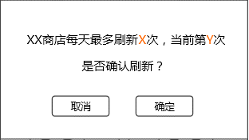
 |  |  |  |  |  |  |  |  | 窗口类型 | 采用UI通用逻辑的确认窗口

 |  |  |  |  |  |  |  |  | 显示文案 | XX商店每天最多刷新X次，当前第Y次
 |  |  |  |  |  |  |  |  | 多语言 |  | 是否确认刷新？

 |  |  |  |  |  |  |  |  |  | 其中，XX代表商店名称，可取“普通”、“公会”、”某玩法“
 |  |  |  |  |  |  |  |  |  | X代表该商店可刷新的最大次数，Y代表当前为第几次刷新
 |  |  |  |  |  |  |  |  |  | X与Y使用区别系统字色的颜色显示，颜色待定

 |  |  |  |  |  |  |  |  | 确定按钮 | 样式如左图，按钮上显示 “钻石图标 消耗钻石数量 刷新”

 |  |  |  | 点击”取消“，关闭二级；
 |  |  |  | 点击”确定“，检测玩家钻石是否足够支付，若足够，则刷新对应切页的商店出售道具，同时扣除对应数量的钻石。
 |  |  |  | 若不足以支付，则弹出钻石充值二级确认框。 |  |  |  |  |  | 钻石充值二级确认框快速通道

 |  |  | 按钮样式
 |  |  |  | 普通 | 待美术设计后回归
 |  |  |  | 按下 | 待美术设计后回归
 |  |  |  | 不可用 | 待美术设计后回归
 |  |  | 音效
 |  |  |  | 事件 | 音效资源
 |  |  |  | 点击按钮 | 待定
 |  | 商品展示区
 |  |  | 单个道具的显示样式1（不适用于切页商城和特惠）
 |  |  |  |  | 道具名称*数量
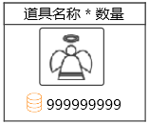

 |  |  |  |  |  |  | 道具icon

 |  |  |  |  | 购买消耗

 |  |  |  | 道具名称*数量
 |  |  |  | 多语言 | 显示 “装备名称*对应道具数量”
 |  |  |  |  | 若出售道具数量为1，则不显示”*对应道具数量“，仅显示”道具名称“
 |  |  |  |  | 居中显示
 |  |  |  |  | 字色 | 若道具存在品质信息，则根据道具的品质显示对应颜色，否则利用系统默认字色
 |  |  |  |  | 字号 | 待定
 |  |  |  |  | 装备名称读取Item表格的“name”字段，Item表格见《道具基础逻辑》的切页“配置表结构”
 |  |  |  |  | 特殊情况
 |  |  |  |  |  | 1）若当前显示的道具为宠物装备，则道具名称位置显示”装备名称 · 装备类型“
 |  |  |  |  |  | 装备类型的字色跟随装备品质
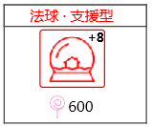
 |  |  |  |  |  | 示例

 |  |  |  | 道具icon
 |  |  |  |  | 显示道具的icon
 |  |  |  |  | 符合道具icon通用样式规则，区别在于此处icon不显示道具堆叠信息
 |  |  |  | 购买消耗
 |  |  |  |  | 显示”货币图标 货币数量“
 |  |  |  |  | 根据该道具出售商店货币和对应数量显示
 |  |  |  |  | 出售商店货币读取Item表格的“buyType”字段，对应数量读取Item表格的”buyPrice“字段，Item表格见《道具基础逻辑》的切页“配置表结构”
 |  |  |  |  | 若出售道具数量大于1，则此处显示的货币数量需为对应数量的总需求货币量
 |  |  |  |  | 当玩家已购买此物品，则变为“已购买”样式。
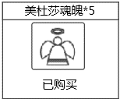
 |  |  |  |  | 示例

 |  |  |  | 点击响应逻辑
 |  |  |  |  | 图标整体响应点击
 |  |  |  |  | 点击图标，弹出购买确认界面

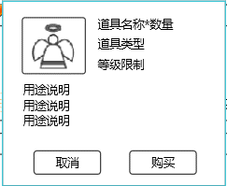
 |  |  |  |  | 道具icon |  |  |  |  |  | 道具名称*数量
 |  |  |  |  |  |  |  |  |  |  | 道具类型
 |  |  |  |  |  |  |  |  |  |  | 等级限制

 |  |  |  |  | 用途说明

 |  |  |  |  | 取消按钮 |  |  |  |  |  | 购买按钮

 |  |  |  |  |  | 道具icon | 显示道具的icon
 |  |  |  |  |  |  | 符合道具icon通用样式规则，区别在于此处icon不显示道具堆叠信息
 |  |  |  |  | 多语言 | 道具名称*数量
 |  |  |  |  |  |  | 显示 “装备名称*对应道具数量”
 |  |  |  |  |  |  | 若出售道具数量为1，则不显示”*对应道具数量“，仅显示”道具名称“
 |  |  |  |  |  |  | 字色 | 若道具存在品质信息，则根据道具的品质显示对应颜色，否则利用系统默认字色
 |  |  |  |  |  |  | 字号 | 待定
 |  |  |  |  | 多语言 | 道具类型
 |  |  |  |  |  |  | 显示道具类型
 |  |  |  |  |  |  | 1）若道具为装备，则显示装备类型
 |  |  |  |  |  |  | 装备类型通过Item表格的道具类型type=equip的子类型
 |  |  |  |  |  |  | 2）若道具为非道具，则显示道具类型
 |  |  |  |  |  |  | 道具类型通过Item表格的道具类型type=equip读取
 |  |  |  |  |  |  | 字色 | 系统默认字色
 |  |  |  |  |  |  | 字号 | 同“道具名称*数量”
 |  |  |  |  | 多语言 | 等级限制
 |  |  |  |  |  |  | 当前装备限制的玩家使用等级下限，显示”等级限制：Lv等级数值“
 |  |  |  |  |  |  | 等级数值为1~99
 |  |  |  |  |  |  | 装备名称读取Item表格的“minLevel ”字段，Item表格见《道具基础逻辑》的切页“配置表结构”
 |  |  |  |  |  |  | 若道具存在等级限制怎显示此条，否则不显示
 |  |  |  |  |  |  | 字色 | 系统默认字色，若玩家等级小于限制等级，则等级数值红色显示
 |  |  |  |  |  |  | 字号 | 同“道具名称*数量”
 |  |  |  |  | 多语言 | 用途说明
 |  |  |  |  |  |  | 提示该道具用途
 |  |  |  |  |  |  | 最多显示3行，每行最大显示字数为10
 |  |  |  |  |  |  | 装备名称读取Item表格的“tips ”字段，Item表格见《道具基础逻辑》的切页“配置表结构”
 |  |  |  |  |  |  | 字色 | 系统默认字色
 |  |  |  |  |  |  | 字号 | 同“道具名称*数量”
 |  |  |  |  |  | 取消按钮
 |  |  |  |  |  |  | 控件类型
 |  |  |  |  |  |  |  | 按钮
 |  |  |  |  |  |  | 显示位置
 |  |  |  |  |  |  |  | 见示意图
 |  |  |  |  |  |  | 出现/隐藏规则
 |  |  |  |  |  |  |  | 当购买确认界面出现时显示
 |  |  |  |  |  |  | 按钮文案
 |  |  |  |  |  |  |  | 取消
 |  |  |  |  |  |  | 按钮操作
 |  |  |  |  |  |  |  | 点击按钮，取消购买，购买确认界面关闭
 |  |  |  |  |  |  | 按钮样式
 |  |  |  |  |  |  |  | 普通 | 待美术设计后回归
 |  |  |  |  |  |  |  | 按下 | 待美术设计后回归
 |  |  |  |  |  |  |  | 不可用 | 待美术设计后回归
 |  |  |  |  |  |  | 音效
 |  |  |  |  |  |  |  | 事件 | 音效资源
 |  |  |  |  |  |  |  | 点击按钮 | 待定
 |  |  |  |  |  | 购买按钮
 |  |  |  |  |  |  | 控件类型
 |  |  |  |  |  |  |  | 按钮
 |  |  |  |  |  |  | 显示位置
 |  |  |  |  |  |  |  | 见示意图
 |  |  |  |  |  |  | 出现/隐藏规则
 |  |  |  |  |  |  |  | 当购买确认界面出现时显示
 |  |  |  |  |  |  |  | 当玩家持有的货币不足以购买时，按钮变为不可用状态：此条仅适用于公会商店和某玩法商店
 |  |  |  |  |  |  | 按钮文案
 |  |  |  |  |  |  |  | 购买
 |  |  |  |  |  |  | 按钮操作
 |  |  |  |  |  |  |  | 点击按钮，检测玩家持有货币是否足够支付，若足够，则购买成功，扣除对应货币，获得对应物品，弹出提示信息shop_record_001，单个道具显示样式处的“购买消耗”位置变更为“已购买”样式。
 |  |  |  |  |  |  |  | 若不足，根据不足的货币种类进行处理：
 |  |  |  |  |  |  |  | 1）若钻石不足，弹出钻石充值二级确认框
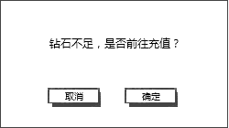
 |  |  |  |  |  |  |  |  |  |  |  | 窗口类型 | 采用UI通用逻辑的确认窗口

 |  |  |  |  |  |  |  |  |  |  |  | 显示文案 | 钻石不足，是否前往充值？
 |  |  |  |  |  |  |  |  |  |  |  | 多语言

 |  |  |  |  |  |  |  | 点击取消，关闭二级，购买操作取消；
 |  |  |  |  |  |  |  | 点击确定，打开商城界面（即切页标签切换到”商城“）。
 |  |  |  |  |  |  |  | 2）若金币不足，弹出钻石兑换金币界面。
 |  |  |  |  |  |  | 按钮样式
 |  |  |  |  |  |  |  | 普通 | 待美术设计后回归
 |  |  |  |  |  |  |  | 按下 | 待美术设计后回归
 |  |  |  |  |  |  |  | 不可用 | 待美术设计后回归
 |  |  |  |  |  |  | 音效
 |  |  |  |  |  |  |  | 事件 | 音效资源
 |  |  |  |  |  |  |  | 点击按钮 | 待定

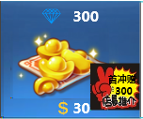
 |  |  | 单个道具的显示样式2（适用于切页商城）
 |  |  |  |  |  |  | 钻石

 |  |  |  |  |  |  | 钻石图

 |  |  |  |  |  |  | 首冲额外赠送图

 |  |  |  |  | 消耗的真钱

 |  |  |  | 钻石
 |  |  |  |  | 显示 “钻石图标 钻石数量”
 |  |  |  |  | 字色 | 待定
 |  |  |  |  | 字号 | 待定
 |  |  |  | 钻石图
 |  |  |  |  | 根据出售钻石量的不同，显示不同的钻石图
 |  |  |  |  | 需求呈现越来越多的感觉
 |  |  |  |  | 类似效果

 |  |  |  |  | 具体会出售的钻石档位待定
 |  |  |  | 首冲额外赠送图
 |  |  |  |  | 包括底图+底图上的文字
 |  |  |  |  | 文字内容： | 首冲赠XXX
 |  |  |  |  |  | XXX是指额外赠送的钻石数量
 |  |  |  |  | 该图仅在该档位未被玩家购买过时显示，当玩家购买一次后，该图标不再显示
 |  |  |  |  | 具体各档位赠送的钻石数量待定
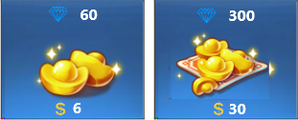
 |  |  |  |  | 未购买过 |  |  |  |  | 买过一次后

 |  |  |  | 消耗的真钱
 |  |  |  |  | 显示 “真钱图标 真钱数量”
 |  |  |  |  | 真钱图标 | 国际服就是美元的图标
 |  |  |  |  |  | 国服就是人民币的图标
 |  |  |  |  | 真钱数量 | 购买对应钻石所需的真钱数量
 |  |  |  |  | 具体各档位需要的真钱数量待定
 |  |  |  | 点击响应逻辑
 |  |  |  |  | 图标整体响应点击
 |  |  |  |  | 点击图标，弹出钻石购买确认界面
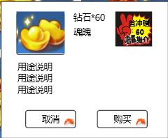

 |  |  |  |  | 钻石图标 |  |  |  |  | 首冲标示

 |  |  |  |  |  | 该界面与上一种情况中的购买确认界面的区别包括：
 |  |  |  |  |  | 1. 钻石图标
 |  |  |  |  |  |  | 此处根据购买档位的钻石图显示对应钻石图标
 |  |  |  |  |  | 2. 首冲标示
 |  |  |  |  |  |  | 该图标复用“首冲额外赠送图即可”
 |  |  |  |  |  |  | 该图仅在该档位未被玩家购买过时显示，当玩家购买一次后，该图标不再显示
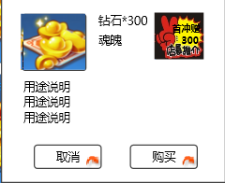
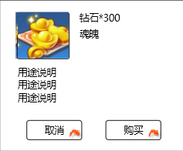
 |  |  |  |  |  |  | 未购买过 |  |  |  | 买过一次后

 |  |  |  |  |  | 3. 购买按钮
 |  |  |  |  |  |  | 控件类型
 |  |  |  |  |  |  |  | 按钮
 |  |  |  |  |  |  | 显示位置
 |  |  |  |  |  |  |  | 见示意图
 |  |  |  |  |  |  | 出现/隐藏规则
 |  |  |  |  |  |  |  | 当钻石购买确认界面出现时显示
 |  |  |  |  |  |  |  | 当玩家已购买月卡且未失效时，按钮变为不可用状态
 |  |  |  |  |  |  | 按钮文案
 |  |  |  |  |  |  |  | 未购买时 | 购买
 |  |  |  |  |  |  |  | 已购买且未失效时 |  | 已购买
 |  |  |  |  |  |  | 按钮操作
 |  |  |  |  |  |  |  | 点击按钮，进入手机扣费流程，若扣费成功，则弹出提示信息shop_record_002，增加对应数量的钻石。
 |  |  |  |  |  |  |  | 若扣费失败，则进入手机充值流程，完成充值后或者其他原因，回到游戏，游戏显示离开前的界面。
 |  |  |  |  |  |  |  | 注意：若扣费失败，走手机充值流程回到游戏后，需要玩家重新点击“购买”按钮进行购买，不会在玩家充值后直接进行扣费充值。
 |  |  |  |  |  |  | 按钮样式
 |  |  |  |  |  |  |  | 普通 | 待美术设计后回归
 |  |  |  |  |  |  |  | 按下 | 待美术设计后回归
 |  |  |  |  |  |  |  | 不可用 | 待美术设计后回归
 |  |  |  |  |  |  | 音效
 |  |  |  |  |  |  |  | 事件 | 音效资源
 |  |  |  |  |  |  |  | 点击按钮 | 待定

 |  |  | 单个道具的显示样式1和单个道具的显示样式2的相关规则
 |  |  |  | 显示规则
 |  |  |  |  | 完整显示两行，每行四个
 |  |  |  |  | 若多于两行，则第三行显示一部分即可
 |  |  |  | 操作规则
 |  |  |  |  | 多余两行时，通过向下滑动查看更多的内容

 |  |  | 单个道具的显示样式3（适用于切页特惠）
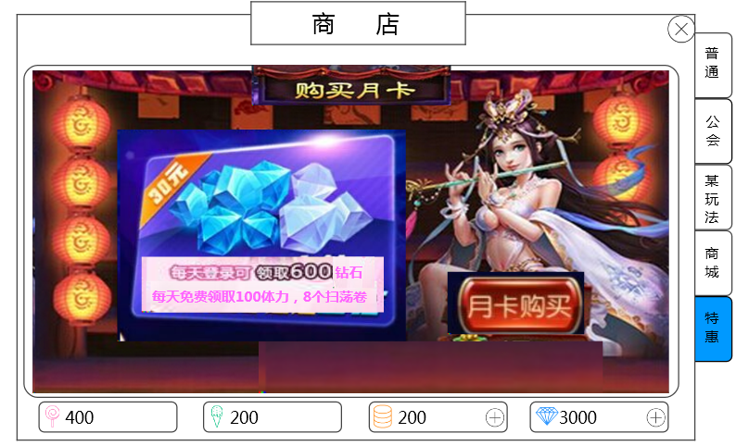

 |  |  | 月卡大标题

 |  |  | 月卡价格

 |  |  | 配图

 |  |  |  |  |  |  | 月卡优惠内容 |  | 提示信息 |  | 购买按钮

 |  |  |  |  | 整个界面是一张融合的配图，图需要包含的信息有：
 |  |  |  |  |  | 1, 月卡大标题 |  | 购买月卡
 |  |  |  |  |  | 2. 月卡优惠内容 |  | 具体内容待定
 |  |  |  |  |  | 3. 月卡价格 |  | 具体价格待定
 |  |  |  |  | 提示信息
 |  |  |  |  |  | 显示内容 “特权剩余时间：XX天”
 |  |  |  |  |  | 当玩家购买月卡之后，才会显示
 |  |  |  |  |  | XX代表月卡剩余的有效时间，按天计算，每天12点刷新，减少一天。刚购买时，显示30（也就是月卡30天有效）
 |  |  |  |  |  | 字色 | 待定
 |  |  |  |  |  | 字号 | 待定
 |  |  |  |  | 购买按钮
 |  |  |  |  |  | 控件类型
 |  |  |  |  |  |  | 按钮
 |  |  |  |  |  | 显示位置
 |  |  |  |  |  |  | 待定
 |  |  |  |  |  | 出现/隐藏规则
 |  |  |  |  |  |  | 当特惠界面出现时显示
 |  |  |  |  |  | 按钮文案
 |  |  |  |  |  |  | 月卡购买
 |  |  |  |  |  | 按钮操作
 |  |  |  |  |  |  | 点击按钮，弹出二级确认框，
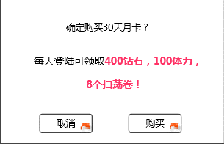

 |  |  |  |  |  |  |  |  |  |  |  | 窗口类型 | 采用UI通用逻辑的确认窗口

 |  |  |  |  |  |  |  |  |  |  |  | 显示文案 | 确定购买30天月卡？
 |  |  |  |  |  |  |  |  |  |  |  | 多语言 | 每天登陆可领取400钻石，100体力，8个扫荡卷！

 |  |  |  |  |  |  |  |  |  |  |  |  | 字色 | “400钻石，100体力，8个扫荡卷！”用不同颜色标示，颜色待定

 |  |  |  |  |  |  | 点击取消按钮，关闭二级，购买取消；
 |  |  |  |  |  |  | 点击购买，进入手机扣费流程，若扣费成功，则弹出提示信息shop_record_002，同时下方出现提示信息，购买按钮文案变为“已购买”。
 |  |  |  |  |  |  | 每天的奖励通过系统邮件发放，调用系统邮件mail_shop_001。
 |  |  |  |  |  |  | 若扣费失败，则进入手机充值流程，完成充值后或者其他原因，回到游戏，游戏显示离开前的界面。
 |  |  |  |  |  |  | 注意：若扣费失败，走手机充值流程回到游戏后，需要玩家重新点击“购买”按钮进行购买，不会在玩家充值后直接进行扣费充值。
 |  |  |  |  |  | 按钮样式
 |  |  |  |  |  |  | 普通 | 待美术设计后回归
 |  |  |  |  |  |  | 按下 | 待美术设计后回归
 |  |  |  |  |  |  | 不可用 | 待美术设计后回归
 |  |  |  |  |  | 音效
 |  |  |  |  |  |  | 事件 | 音效资源
 |  |  |  |  |  |  | 点击按钮 | 待定

 |  | 货币区

 |  |  |  |  |  |  |  | 增加按钮 |  | 增加按钮

 |  |  | 从左至右依次为公会币、某玩法币、金币、钻石
 |  |  | 公会币和某玩法币显示： |  | 货币图标 玩家持有数量
 |  |  |  |  | 字色 | 系统默认字色
 |  |  |  |  | 字号 | 待定
 |  |  | 金币和钻石显示： |  | 货币图标 玩家持有数量 增加按钮
 |  |  |  |  | 字色 | 系统默认字色
 |  |  |  |  | 字号 | 同公会币
 |  |  | 增加按钮
 |  |  |  | 控件类型
 |  |  |  |  | 按钮
 |  |  |  | 显示位置
 |  |  |  |  | 见示意图
 |  |  |  | 出现/隐藏规则
 |  |  |  |  | 当商店界面出现时显示
 |  |  |  | 按钮文案
 |  |  |  |  | 无
 |  |  |  | 按钮操作
 |  |  |  |  | 当为金币的增加按钮，点击按钮，在当前界面上打开钻石兑换金币界面。
 |  |  |  |  | 当为钻石的增加按钮，点击按钮，界面切换为商城界面（即切页标签切换到”商城“）。
 |  |  |  | 按钮样式
 |  |  |  |  | 普通 | 待美术设计后回归
 |  |  |  |  | 按下 | 待美术设计后回归
 |  |  |  |  | 不可用 | 待美术设计后回归
 |  |  |  | 音效
 |  |  |  |  | 事件 | 音效资源
 |  |  |  |  | 点击按钮 | 待定

 |  | 商店出售商品逻辑
 |  |  | 每个商店出售的商品构成：固定出售商品+随机出售商品（其中任一一项可为空，但不能两者都为空）
 |  |  | 固定出售商品是指玩家刷新商店或者商店自动刷新时，此类商品会被固定刷新出来；
 |  |  | 随机出售商品是指玩家刷新商店或者商店自动刷新时，此类商品根据配置随机刷新一个出来。
 |  |  | 商店配置见切页“配置结构”
 |  |  | 假设某商店在玩家某等级段，在固定出售商品处配置了A，B，C，在随机出售商品处配置了[a,b,c],[d,e],[f,g,h]
 |  |  | 则代表每次刷新商店，总共会刷新出6个商品，其中商品A，B，C一定会被刷新出来，其余三个商品从各个组里随机一个，比如随机结果是b,e,h
 |  |  | 然后将6个商品随机分配到商店的6个商品格子中即可，填充商店格子时，从第一排开始，从左到右依次填充

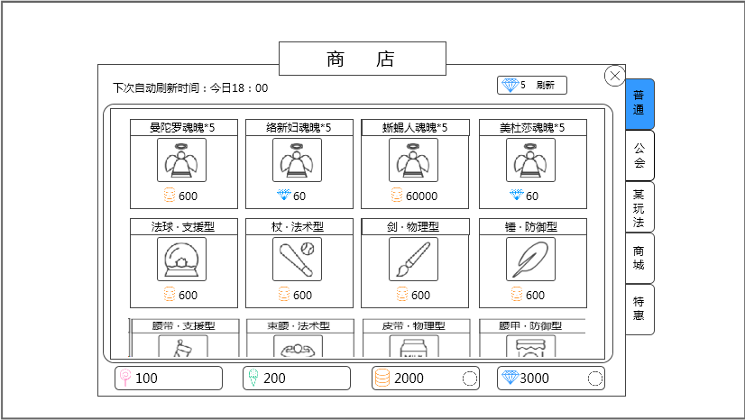
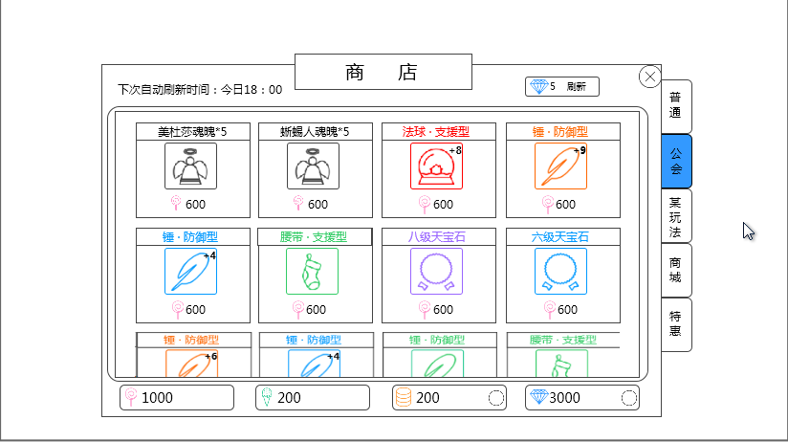
 |  | 界面效果实例
 |  |  | 普通商店 |  |  |  |  |  |  |  |  |  | 公会商店

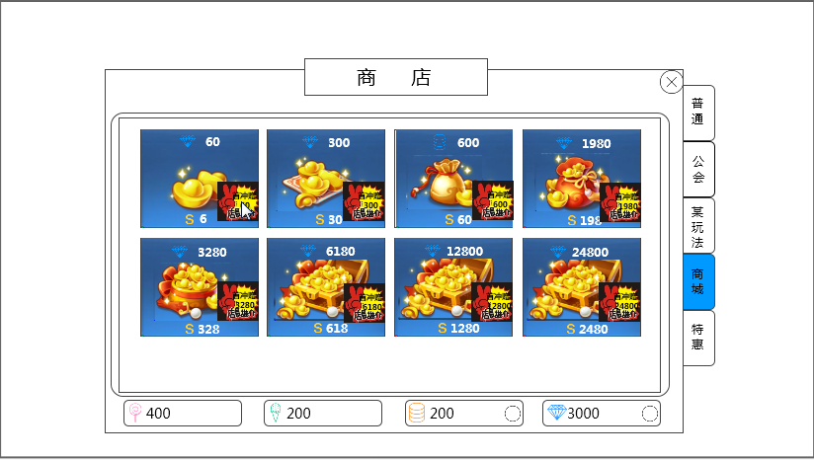
 |  |  | 商城 |  |  |  |  |  |  |  |  |  | 特惠

苹果扣费、充值流程（参考，不属于设计内容）
 | 在游戏内进行购买操作后，首先弹出苹果账号登陆界面
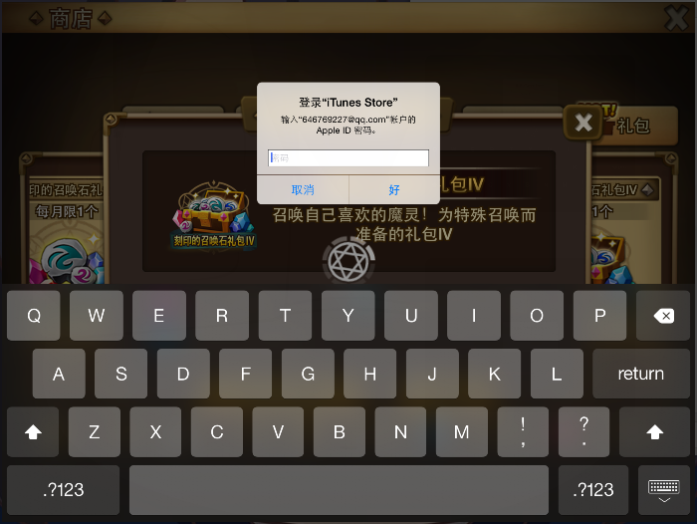

 | 登陆之后，用户确认购买信息
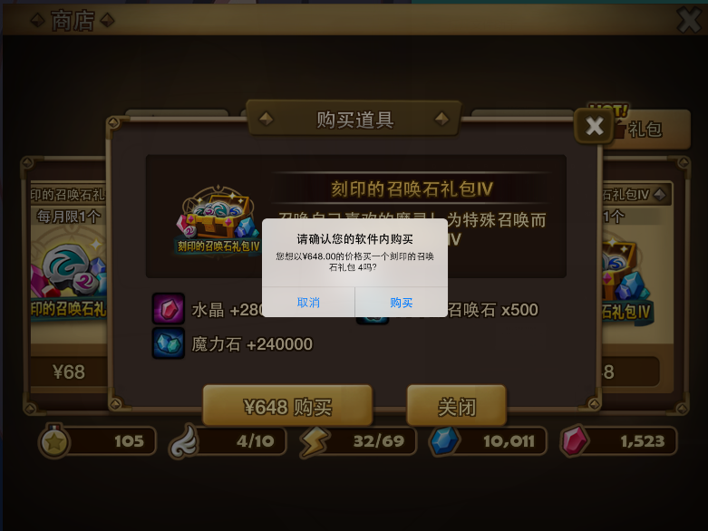

 | 若此时点击取消，回到游戏（回到玩家之前点击购买的位置）
 | 若此时确认购买，则检测玩家的苹果账户钱是否够充值，若足够，则购买成功，
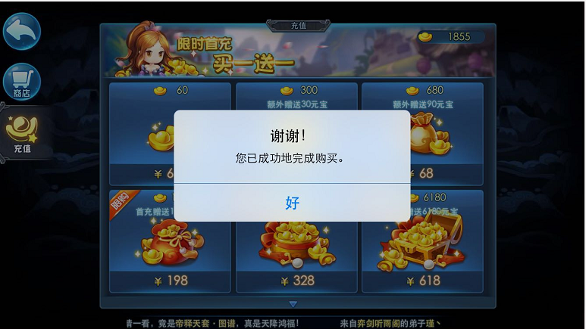

 | 若不足够，则提示充值
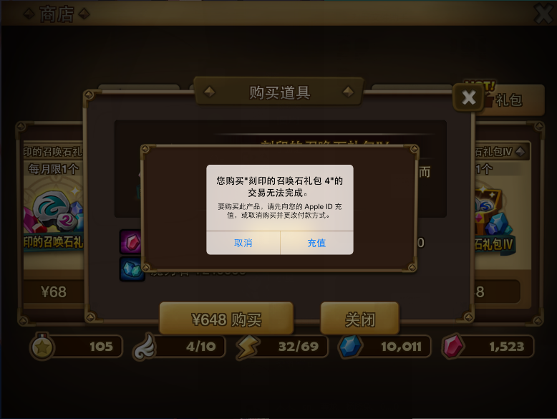

 | 若此时点击取消，回到游戏（回到玩家之前点击购买的位置）
 | 若前往充值，则切换到iTunes的充值界面。无论玩家充值与否，回到游戏后，回到玩家之前点击购买的位置。

钻石兑换金币界面
钻石兑换金币界面
总体说明
 | 游戏中需要调取钻石兑换金币的界面时，统一使用该界面

逻辑+UI
 | 当玩家唤出此界面时，仍有可购买的次数时显示如下界面：
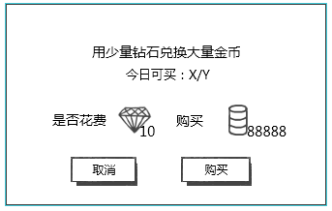

 |  |  |  |  |  | 提示信息

 |  |  |  |  |  | 兑换信息

 |  | 取消按钮 |  | 购买按钮

 | 窗口类型
 |  | 采用UI通用逻辑的确认窗口
 | 显示位置
 |  | 屏幕中央
 | 提示信息
 |  | 显示： | 用少量钻石兑换大量金币
 |  |  | 今日可买：X/Y
 |  | 其中，X代表玩家可购买的次数，Y代表玩家可以购买的最大次数
 |  | 字色 | 系统默认字色，其中X为降为0时红色显示
 |  | 实际每日可购买最大次数待定
 | 兑换信息
 |  | 显示：

 |  |  |  | 钻石图标 | 金币图标
 |  |  | 图标右下角标注数量
 |  | 实际兑换比例待定
 | 取消按钮
 |  | 通用逻辑
 | 购买按钮
 |  | 控件类型
 |  |  | 按钮
 |  | 显示位置
 |  |  | 见示意图
 |  | 出现/隐藏规则
 |  |  | 当钻石兑换金币界面出现时且仍有可购买次数时显示
 |  | 按钮文案
 |  |  | 购买
 |  | 按钮操作
 |  |  | 点击按钮，购买成功并弹出提示信息shop_record_002，玩家钻石和金币进行对应数量的变更，界面关闭。
 |  | 按钮样式
 |  |  | 普通 | 待美术设计后回归
 |  |  | 按下 | 待美术设计后回归
 |  |  | 不可用 | 待美术设计后回归
 |  | 音效
 |  |  | 事件 | 音效资源
 |  |  | 点击按钮 | 待定

 | 当玩家唤出此界面时，没有可购买的次数时显示如下界面：
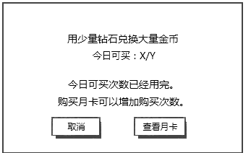

 | 与上一个界面相比，区别在于：
 |  | 1. 兑换信息显示内容变化
 |  |  | 变更为： | 今日可买次数已经用完。
 |  |  |  | 购买月卡可以增加购买次数。

 |  | 2. 购买按钮变更为查看月卡按钮
 |  | 查看月卡按钮
 |  |  | 控件类型
 |  |  |  | 按钮
 |  |  | 显示位置
 |  |  |  | 见示意图
 |  |  | 出现/隐藏规则
 |  |  |  | 当钻石兑换金币界面出现时且没有可购买次数显示
 |  |  | 按钮文案
 |  |  |  | 查看月卡
 |  |  | 按钮操作
 |  |  |  | 点击按钮，打开特惠界面（即切页标签1切换到”特惠“），该界面关闭。
 |  |  | 按钮样式
 |  |  |  | 普通 | 待美术设计后回归
 |  |  |  | 按下 | 待美术设计后回归
 |  |  |  | 不可用 | 待美术设计后回归
 |  |  | 音效
 |  |  |  | 事件 | 音效资源
 |  |  |  | 点击按钮 | 待定

